LCD
 |  | А
 |  |  |  |  |  |  | Сегмент 1 |  |  | Сегмент 2 |  |  | Сегмент 3 |  |  | Сегмент 4 |  |  | Сегмент 5 |  |  | Сегмент 6
F |  |  |  | B |  |  |  | 2 | 3 |  | 4 | 5 |  | 6 | 7 |  | 8 | 9 |  | 23 | 24 |  | 2 | 4 | 6 | 14 | 16 | 18 | 23
 |  |  |  |  |  |  | COM1 |  | A | COM1 |  | A | COM1 |  | A | COM1 | F | A | COM1 |  | D | COM1 | F | E | D | C | G | B | A
 |  | G |  |  |  |  | COM2 | F | B | COM2 | F | B | COM2 | F | B | COM2 | G | B | COM2 | C | E | COM2
 |  |  |  |  |  |  | COM3 | G | C | COM3 | G | C | COM3 | G | C | COM3 | E | C | COM3 | G | F | COM3
E |  |  |  | C |  |  | COM4 | E | D | COM4 | E | D | COM4 | E | D | COM4 |  | D | COM4 | B | A | COM4

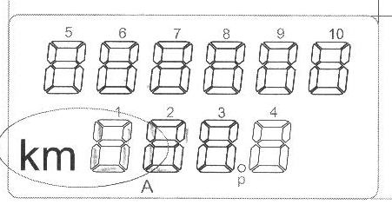
 |  | D
 |  |  |  |  |  |  | Сегмент 7 |  |  | Сегмент 8 |  |  | Сегмент 9 |  |  | Сегмент 10 |  |  | Сегмент km |  |  | Сегмент *
 |  |  |  |  |  |  |  | 17 | 18 |  | 15 | 16 |  | 12 | 14 |  | 10 | 11 |  | 1 |  |  | 8
 |  |  |  |  |  |  | COM1 | D |  | COM1 | D |  | COM1 | D |  | COM1 |  | D | COM1 | km |  | COM1
 |  |  |  |  |  |  | COM2 | C | E | COM2 | C | E | COM2 | C | E | COM2 | C | E | COM2 |  |  | COM2
 |  |  |  |  |  |  | COM3 | B | G | COM3 | B | G | COM3 | B | G | COM3 | G | F | COM3 |  |  | COM3
 |  |  |  |  |  |  | COM4 | A | F | COM4 | A | F | COM4 | A | F | COM4 | B | A | COM4 |  |  | COM4 | *
 |  |  |  |  |  |  |  |  |  |  |  |  |  |  |  |  |  |  | Сегмент km | 1 |  | Сегмент * | 8

Символ |  |  | Сегменты |  |  |  | Сегменты 1 - 3 |  |  | Сегменты 7 - 9 |  |  | Сегмент 4 |  |  | СегментЫ 5,10 |  |  |  |  |  | Сегмент 6
 | 1 |  | B C |  |  |  |  | 0 | 6 |  | 6 | 0 |  | 0 | 6 |  | A | 0 |  |  |  |  | 0 | 0 | 0 | 1 | 0 | 1 | 0 | 0x0A
 | 2 |  | A B G E D |  |  |  |  | C | B |  | D | 6 |  | 6 | B |  | C | B |  |  |  |  | 0 | 1 | 1 | 0 | 1 | 1 | 1 | 0x37
 | 3 |  | A B C D G |  |  |  |  | 4 | F |  | F | 4 |  | 2 | F |  | E | 9 |  |  |  |  | 0 | 0 | 1 | 1 | 1 | 1 | 1 | 0x1F
 | 4 |  | B C F G |  |  |  |  | 6 | 6 |  | 6 | C |  | 3 | 6 |  | E | 4 |  |  |  |  | 1 | 0 | 0 | 1 | 1 | 1 | 0 | 0x4E
 | 5 |  | A F G C D |  |  |  |  | 6 | D |  | B | C |  | 3 | D |  | 6 | D |  |  |  |  | 1 | 0 | 1 | 1 | 1 | 0 | 1 | 0x5D
 | 6 |  | A C D E F G |  |  |  |  | E | D |  | B | E |  | 7 | D |  | 6 | F |  |  |  |  | 1 | 1 | 1 | 1 | 1 | 0 | 1 | 0x7D
 | 7 |  | A B C |  |  |  |  | 0 | 7 |  | E | 0 |  | 0 | 7 |  | A | 8 |  |  |  |  | 0 | 0 | 0 | 1 | 0 | 1 | 1 | 0x0B
 | 8 |  | A B C D E F G |  |  |  |  | E | F |  | F | E |  | 7 | F |  | E | F |  |  |  |  | 1 | 1 | 1 | 1 | 1 | 1 | 1 | 0x7F
 | 9 |  | A B C D F G |  |  |  |  | 6 | F |  | F | C |  | 3 | F |  | E | D |  |  |  |  | 1 | 0 | 1 | 1 | 1 | 1 | 1 | 0x5F
 | 0 |  | A B C D E F |  |  |  |  | A | F |  | F | A |  | 5 | F |  | A | F |  |  |  |  | 1 | 1 | 1 | 1 | 0 | 1 | 1 | 0x7B

 | C |  | A F E D |  |  |  |  | A | 9 |  |  |  |  |  |  |  | 0 | F
 | Ч
 | П |  | E F A B C |  |  |  |  | A | 7
 | А |  | E F A B C G |  |  |  |  | E | 7
 | Р |  | E F A B G |  |  |  |  | E | 3
 | E |  | A F E D G |  |  |  |  | E | 9
 | H |  | F E G B C |  |  |  |  | E | 6

 |  |  |  |  | 1 | VRAM8_DL
 |  |  |  |  | 2 | VRAM8_DH
 |  |  |  |  | 3 | VRAM9_DL
 |  |  |  |  | 4 | VRAM9_DH
 |  |  |  |  | 5 | VRAM10_DL
 |  |  |  |  | 6 | VRAM10_DH
 |  |  |  |  | 7 | VRAM11_DL
 |  |  |  |  | 8 | VRAM11_DH
 |  |  |  |  | 9 | VRAM12_DL
 |  |  |  |  | 10 | VRAM12_DH
 |  |  |  |  | 11 | VRAM13_DL
 |  |  |  |  | 12 | VRAM13_DH
 |  |  |  |  | 14 | VRAM14_DL
 |  |  |  |  | 15 | VRAM15_DL
 |  |  |  |  | 16 | VRAM16_DH
 |  |  |  |  | 17 | VRAM18_DL
 |  |  |  |  | 18 | VRAM18_DH
 |  |  |  |  | 23 | VRAM19_DL
 |  |  |  |  | 24 | VRAM19_DH

LCD_NEW
 |  | А
 |  |  |  |  |  | Сегмент 1 |  |  | Сегмент 2 |  |  | Сегмент 3 |  |  | Сегмент 4 |  |  | Сегмент 5
F |  |  |  | B |  |  | 11 | 10 |  | 8 | 7 |  | 5 | 4 |  | 2 | 3 |  | 12 | 15 | SEG4 | 2 | VRAM2_DL | 4
 |  |  |  |  |  | COM1 | A | F | COM1 | A | F | COM1 | A | F | COM1 | A | F | COM1 | A | F | SEG5 | 3 | VRAM2_DH
 |  | G |  |  |  | COM2 | B | G | COM2 | B | G | COM2 | B | G | COM2 | B | G | COM2 | B | G | SEG6 | 4 | VRAM3_DL | 3
 |  |  |  |  |  | COM3 | C | E | COM3 | C | E | COM3 | C | E | COM3 | C | E | COM3 | C | E | SEG8 | 5 | VRAM4_DL
E |  |  |  | C |  | COM4 |  | D | COM4 |  | D | COM4 |  | D | COM4 |  | D | COM4 |  | D | SEG9 | 6 | VRAM4_DH
 |  |  |  |  |  |  |  |  |  |  |  |  |  |  |  |  |  |  |  |  | SEG10 | 7 | VRAM5_DL | 2
 |  | D |  |  |  | Сегмент 6 |  |  | Сегмент 7 |  |  | Сегмент 8 |  |  | Сегмент 9 |  |  | Сегмент 10 |  |  | SEG11 | 8 | VRAM5_DH
 |  |  |  |  |  |  | 16 | 17 |  | 18 | 19 |  | 20 | 21 |  | 22 | 23 |  | 24 | 25 | SEG21 | 9 | VRAM10_DH
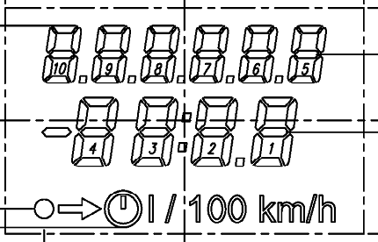
 |  |  |  |  |  | COM1 | A | F | COM1 | A | F | COM1 | A | F | COM1 | A | F | COM1 | A | F | SEG23 | 10 | VRAM11_DH | 1
 |  |  |  |  |  | COM2 | B | G | COM2 | B | G | COM2 | B | G | COM2 | B | G | COM2 | B | G | SEG36 | 11 | VRAM18_DL
 |  |  |  |  |  | COM3 | C | E | COM3 | C | E | COM3 | C | E | COM3 | C | E | COM3 | C | E | SEG37 | 12 | VRAM18_DH | 5
 |  |  |  |  |  | COM4 |  | D | COM4 |  | D | COM4 |  | D | COM4 |  | D | COM4 |  | D | SEG38 | 15 | VRAM19_DL
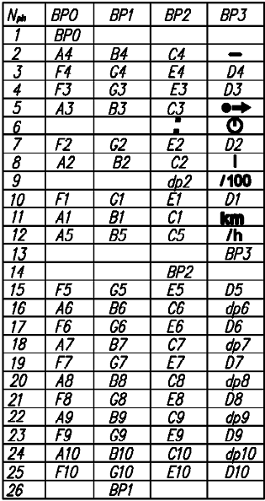
 |  |  |  |  |  |  |  |  |  |  |  |  |  |  |  |  |  |  |  |  | SEG39 | 16 | VRAM19_DH | 6
 |  |  |  |  |  |  |  |  |  |  |  |  |  |  |  |  |  |  |  |  | SEG42 | 17 | VRAM21_DL
 |  |  |  |  |  |  |  |  |  |  |  |  |  |  |  |  |  |  |  |  | SEG19 | 18 | VRAM9_DH | 7
 |  |  |  |  |  |  |  |  |  |  |  |  |  |  |  |  |  |  |  |  | SEG20 | 19 | VRAM10_DL
 |  |  |  |  |  |  |  |  |  |  |  |  |  |  |  |  |  |  |  |  | SEG30 | 20 | VRAM15_DL | 8
 |  |  |  |  |  |  |  |  |  |  |  |  |  |  |  |  |  |  |  |  | SEG54 | 21 | VRAM27_DL
 |  |  |  |  |  |  |  |  |  |  |  |  |  |  |  |  |  |  |  |  | SEG55 | 22 | VRAM27_DH | 9
 |  |  |  |  |  |  |  |  |  |  |  |  |  |  |  |  |  |  |  |  | SEG56 | 23 | VRAM28_DL
Символ |  |  | Сегменты |  | Сегменты 1 - 10 |  |  |  |  |  |  |  |  |  |  |  |  |  |  |  | SEG47 | 24 | VRAM23_DH | 10
 | 1 |  | B C |  |  | 6 | 0 |  |  |  |  |  |  |  |  |  |  |  |  |  | SEG3 | 25 | VRAM1_DH
 | 2 |  | A B G E D |  |  | 3 | E
 | 3 |  | A B C D G |  |  | 7 | A
 | 4 |  | B C F G |  |  | 6 | 3
 | 5 |  | A F G C D |  |  | 5 | B
 | 6 |  | A C D E F G |  |  | 5 | F
 | 7 |  | A B C |  |  | 7 | 0
 | 8 |  | A B C D E F G |  |  | 7 | F
 | 9 |  | A B C D F G |  |  | 7 | B
 | 0 |  | A B C D E F |  |  | 7 | D

 | C |  | A F E D |  |  | 1 | D
 | Ч
 | П |  | E F A B C |  |  | 7 | 5
 | А |  | E F A B C G |  |  | 7 | 7
 | Р |  | E F A B G |  |  | 3 | 7
 | E |  | A F E D G |  |  | 1 | F
 | H |  | F E G B C |  |  | 6 | 7

 | n |  | E G C |  |  | 4 | 6
 | 0 |  | E G C D |  |  | 4 | E

